Sheet1
 | 接线方式代号如图： 下列接线方式用数字表示 |  | 接线检查总体说明：接线检查按照额定电压设定、电压通道、电流通道，用户通道依次检查，当点击检查按钮时，检查信息在信息窗口自动显示，每完成一项检查，信息自动换行，信息窗口满后自动滚屏，焦点控制在最后一行。检查结果分三种情况，告警，错误，正常。如果有错误或者告警，在UI对应处显示相应的符号。检查完毕后给一个总结果，逻辑为各项检查结果的或。告警信息不影响总结果（即告警视为正常），总结果为：“您的接线正确！”或者“您的接线存在错误，请排查！”整个检查过程中要实时刷新系统的实时值，该页面也可对相关配置进行设定（检查过程中禁止设定，如果检查过程较长大于5秒（预计不会超过5秒），要加检查终止按钮）
具体的检查逻辑：

额定电压设定检查：Read: 0x1042 Service Configuration =SERVICE ; 0x 6501= RATED
序号 | 接线方式(service) | 判断逻辑 | 告警 | 错误 | 正常 | 备注
1 | 2 ELEMENT 3 WIRE DELTA | RATED在208、240、400、415、480、600 任意一项的正负10% |  |  | 检查信息创口输出：额定电压设定：OK
 |  | RATED 超出208、240、400、415、480、600 任意一项的正负10% | 检查信息创口输出：告警！额定电压设定：您的额定电压设置不符合应用常规，常规设置应为“208、240、400、415、480、600”，请确认您的配置是否正确。
2 | 1 ELEMENT 2 WIRE 2 ELEMENT 3 WIRE 1 PHASE 2 ELEMENT 3 WIRE NETWORK 3 ELEMENT 4 WIRE Y | RATED 在120、230、240、277、347 任意一项的正负10% |  |  | 检查信息创口输出：额定电压设定：OK
 |  | RATED 超出120、230、240、277、347 任意一项的正负10% | 输出：告警！额定电压设定：您的额定电压设置不符合应用常规，常规设置应为“120、230、240、277、347”，请确认您的配置是否正确
电压通道1检查：Read：0x2002 Phase A Line-to-Neutral Voltage =VOLTAGE ; 0x2012 =ANGLE
1 | 不判断接线方式 | VOLTAGE 在 RATED的正负10%，ANGLE为0（只要系统正常肯定为0） |  |  | 检查信息创口输出：电压通道V1 ：OK
 |  | VOLTAGE 超出 RATED的正负10% | 输出：告警！V1 通道电压值为VOLTAGE V（实际读到的），和RATED相差太大，请您检查接线。

电压通道2检查：Read MODBUS TABLE to VOLTAGE & ANGLE
1 | 1 ELEMENT 2 WIRE 2 ELEMENT 3 WIRE 1 PHASE 2 ELEMENT 3 WIRE DELTA | VOLTAGE=0 & ANGLE =0 |  |  | 检查信息创口输出：电压通道V2 ：OK
 |  | VOLTAGE ！=0 | 输出：告警！V2请检查接线，该通道电压应该为0
 |  | ANGLE ！= 0 | 输出：告警！V2相序错误，请检查相序是否正确
2 | 2 ELEMENT 3 WIRE NETWORK 3 ELEMENT 4 WIRE Y | VOLTAGE在RATED的正负10%，ANGLE在 240的正负2% |  |  | 检查信息创口输出：电压通道V2 ：OK
 |  | VOLTAGE超出RATED的正负10% | 输出：告警：V2通道电压值为VOLTAGE V ，和RATED相差太大，请您检查接线，。
 |  | ANGLE超出 240的正负2% |  | 输出：错误！V2 相位错误，请检查接线

电压通道3检查 ：Read MODBUS TABLE to VOLTAGE & ANGLE
1 | 1 ELEMENT 2 WIRE | VOLTAGE=0 & |  |  | 检查信息创口输出：电压通道V3 ：OK
 |  | VOLTAGE！=0 | 输出：告警：V3接线有误，该通道应该为0
 |  | ANGLE ！=0 | 输出：告警：V3 相序错误
2 | 2、3、4、5 | VOLTAGE在RATED的正负10%，ANGLE在 120的正负2% |  |  | 检查信息创口输出：电压通道V3 ：OK
 |  | VOLTAGE超出RATED的正负10%， | 输出：V3通道电压值为VOLTAGE V，和设定的额定电压相差太大，请您检查
 |  | ANGLE超出 120的正负2% |  | 输出：错误！V3相位错误，请检查接线

电流通道检查方法总结：有效值判断是否0，相位根据读来的通道电压选择来确定(X 代表1--24个通道) reade modbus table 0x2048 Input Channel X Current = Current 0X2054 Input Channel X Current Phase Angle = CC 0X104A channle X voltage assignment = VA (0: Va 1: Vb 2: Vc 3: Vab 4: Vbc 5: Vca) 转化为： 即：VA = 0，240，120，330，90
 |  | Current ！=0 & CC 在 VA 的正负2% |  |  | 输出：I x 电流通道OK | Current=0，时 CC必定为 0
 |  | Current ==0 |  | 输出：错误！I x 通道无电流，请检查接线
 |  | if: CC 在-VA 的正负2% & Current ！=0 |  | 输出：错误！I x 通道软件方向配置错，或CT信号输入输出接反，请检查
 |  | else if： |  | 输出：错误！I x 通道线序错误，请检查线序映射，或者检查物理接线

 | 用户通道配置检查
 |  | 检查原则：根据接线方式，检查3个用户通道配置是否按照A,B,C 的顺序进行配置，例如：用户1的第一个通道 配置的时通道10，而通道10配置的 是C相，应该配置到A相就应该报错。
 |  | 这里要注意，三角接线时DELTA。 第一个通道是AB 第三个是CA，上位机有个错误限制成了BC
 |  | 对应逻辑规则如下，否则视为错误
 | 用户x | 通道1 | 通道2 | 通道3
 |  | A OR AB | B OR BC | C or CA

 | 用户通道配置逻辑判断 | 检查顺序是：用户X 的第Y个通道 ，范围X (1-24)，Y(1-3)
 |  | 这里不在赘述只讲方法规则
 |  | 逻辑索引关系，依次关系，最终找到通道1/2/3和Va/Vb/Vc/Vab/Vbc/Vca的关系
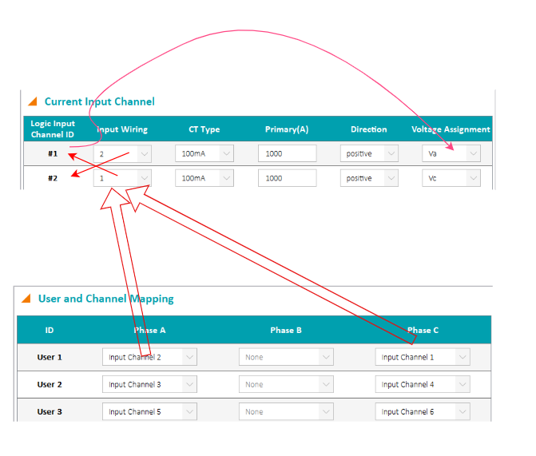

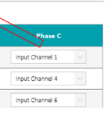

 |  |  |  | modbus table:
 |  |  |  | user 1 input channel assignment -> channel1 input wiring ID -> channleX voltage assignment
 |  |  |  | 0x10be ->0x 1046-> 0x104a

 |  |  |  | bit0~23 for channel1~24，1 is assignment，0 is not assignment

 | if | 如果符合以上规则 |  |  | 输出：用户X的第Y个通道OK
 | else | 否则 |  | 输出：错误！用户X的第Y个通道配置错误，请检查。在相应的UI界面显示错误标记
 |  | 对配置为NONE的通道，检查时，直接跳过。

 | UI设计 | 设计原则是直观，主页面放置电流通道配置和用户通道配置、设置、按钮，实时数据放在另一页，通过单击标题切换
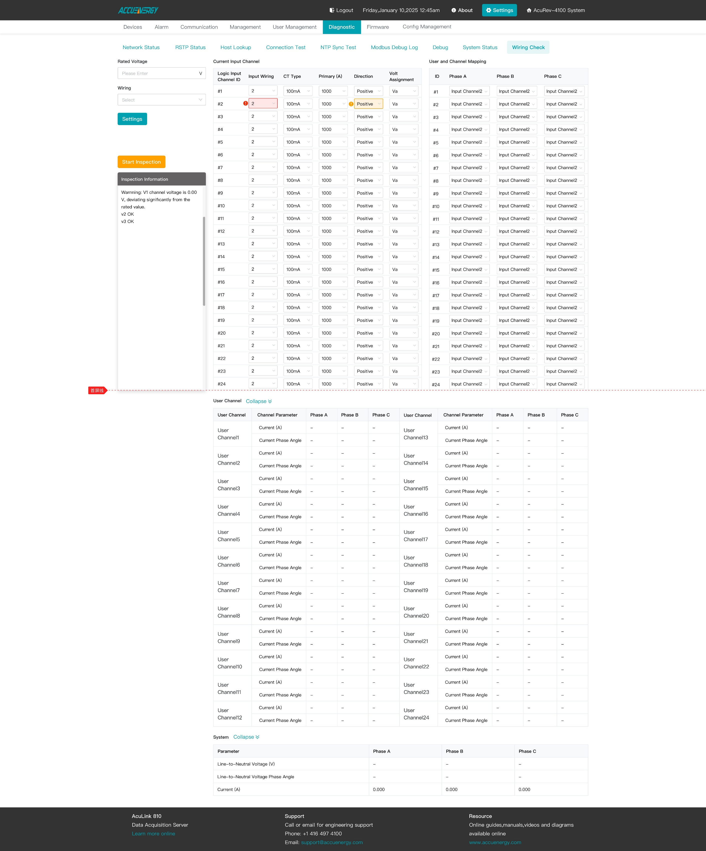

 | 检查完成输出总结果： | “接线检查通过”
 |  | 或者， “接线检查出现错误，请检查配置或者接线”

